PASAPORTE
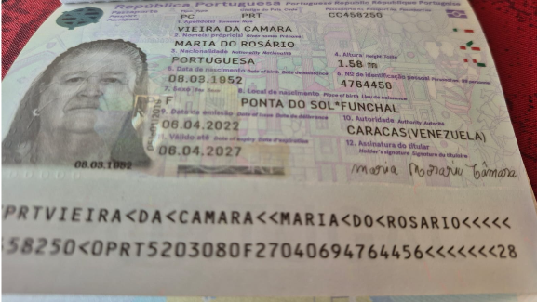
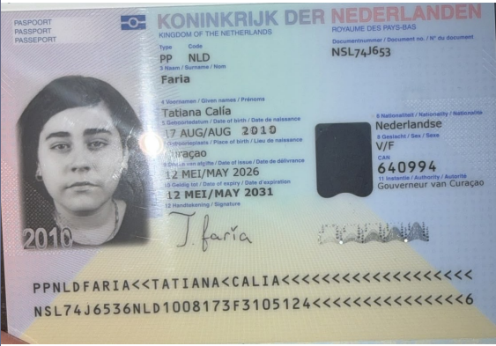
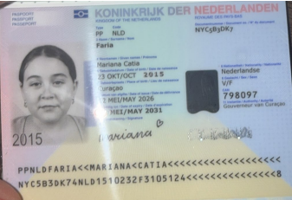
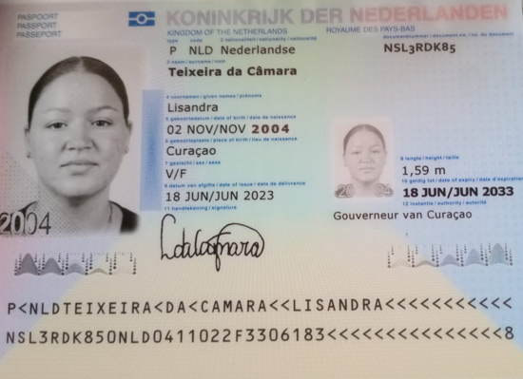
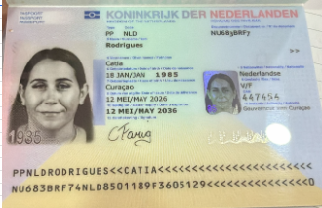

 |  |  | SUEGRA DE CATIA |  |  |  |  |  |  | SOBRINA DE CATIA

Nombre | Catia | Nombre | María |  | Nombre | Tatiana
Apellido | Rodrígues | Nombre | Do Rosario |  | Nombre | Calia | Nombre | Mariana | Nombre | Lisandra
Género: . | Femenino | Apellido | Vieira |  | Apellido | Faria | Nombre | Catia | Apellido | Teixeira
Pasaporte | NU683BRF7 | Apellido | Da Camara |  | Género: . | Femenino | Apellido | Faria | Apellido | da Cámara
Fecha de nacimiento | 18/01/1985 | Género: . | Femenino |  | Pasaporte | NSL74J653 | Género: . | Femenino | Género: . | Femwnino
Edad | 40 | Pasaporte | CC458250 |  | Fecha de nacimiento | 17/08/2010 | Pasaporte | NYC5B3DK7 | Pasaporte | NSL3RDK85
Estado civil | Casada con el señor Faria | Fecha de nacimiento | 08/03/1952 |  | Edad | 16 | Fecha de nacimiento | 2015-10-23 | Fecha de nacimiento | 02/11/2004
Dirección | MontanjaRey 345 a | Edad | 74 |  | Estado civil |  | Edad | 11 | Edad
Nacionalidad y domicilio: | Curazao, Países Bajos | Estado civil | Casada |  | Dirección | Montanja rey 345 a | Estado civil |  | Estado civil
Email: | catiafaris.1985@gmail.com | Dirección | choloma 1 |  | Nacionalidad y domicilio: | Curazao | Dirección | Montanja rey 345 a | Dirección
Teléfono | 59996705595 | Nacionalidad y domicilio: | Portuguesa |  | Email: |  | Nacionalidad y domicilio: | Curazao | Nacionalidad y domicilio:
Profesión | Administración | Email: | catiafaris.1985@gmail.com |  | Teléfono |  | Email: |  | Email: | dacamaralisandra@gmail.com
RH | A+ | Teléfono | 599 9 515 1711 |  | Profesión |  | Teléfono |  | Teléfono
Seguro | SVB | Profesión | Ama de casa |  | RH | A positivo | Profesión | A positivo | Profesión
Peso | 89 kg | RH |  |  | Seguro | SVB | RH |  | RH
Altura | 1,68 metros | Seguro | SVB |  | Peso |  | Seguro | SVB | Seguro
Idioma | Inglés, Papiamento, Español. | Peso |  |  | Altura |  | Peso |  | Peso
 |  | Altura | 1,58 cm |  | Idioma | Español | Altura |  | Altura | 1,59
 |  | Idioma | Español |  |  |  | Idioma | Español | Idioma

 |  |  | $6,930,000 | Precio venta
 |  |  | $693,000 | 10%
 |  |  | $6,237,000 | Neto

 |  |  | $7,620,000 | Precio venta
 |  |  | $1,143,000 | 15%
 |  |  | $6,477,000 | Neto
 |  |  | $240,000 | Traslado one way incluido

CONFIRMACION
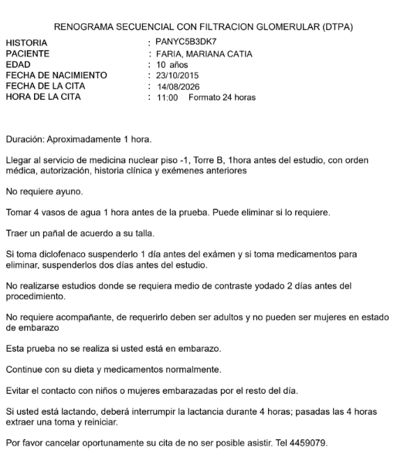
UROLOGA PEDIATRA - PARA MARIANA | PEDIATRA TATIANA |  | CONSULTA CON OFTALMOLOGIA SRA MARÍA
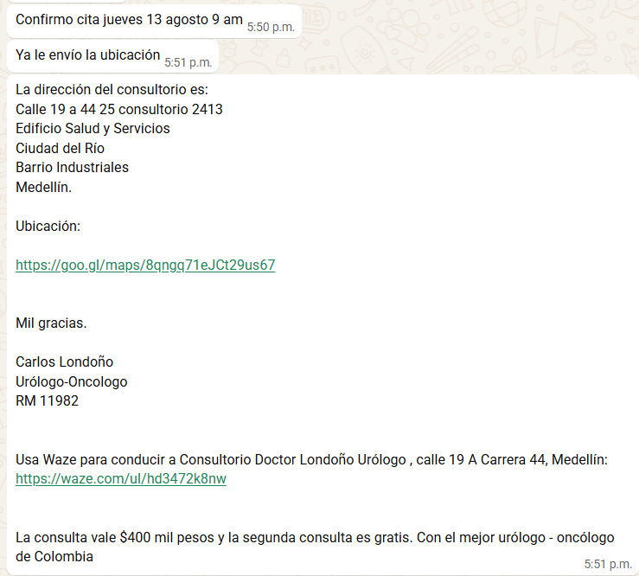
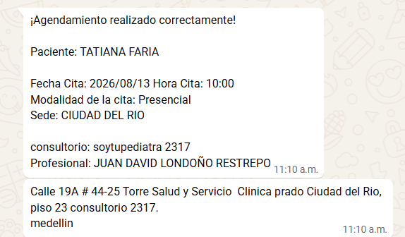

 |  | VALORACION CAPILAR LISANDRA

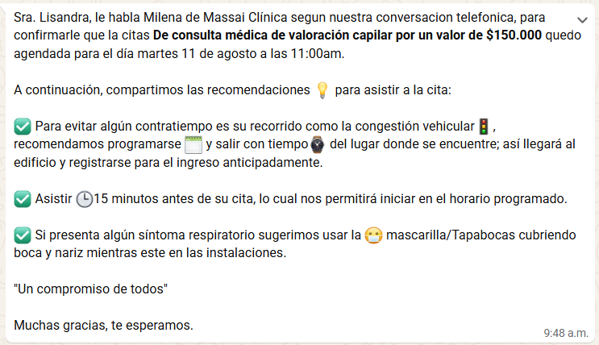

Gamagrafia renal funciona Mariana

VUELO+HOTEL+SIM CARD
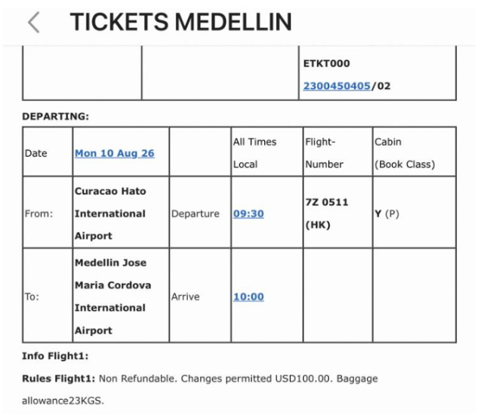

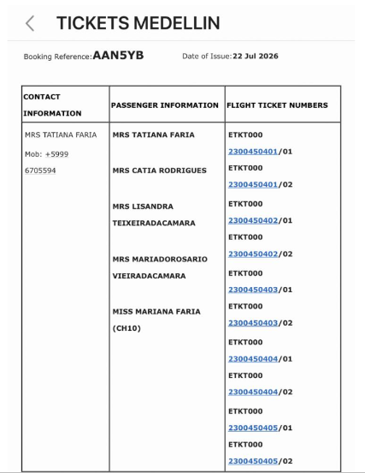

AAN5YB

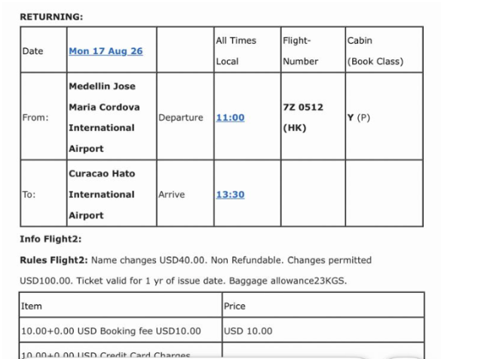

Z AIR
512

